MTD24
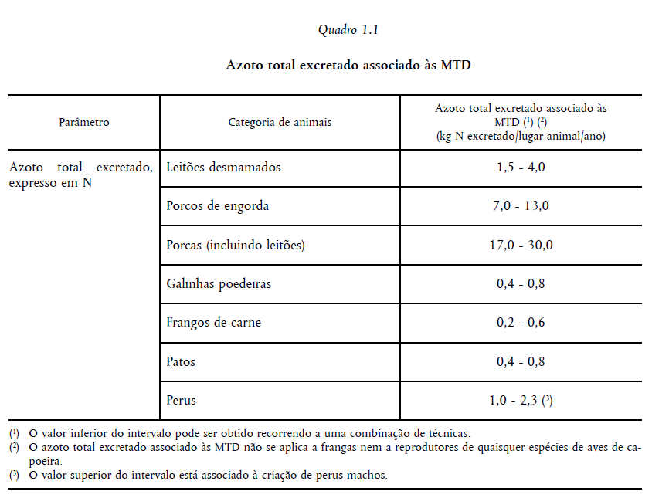
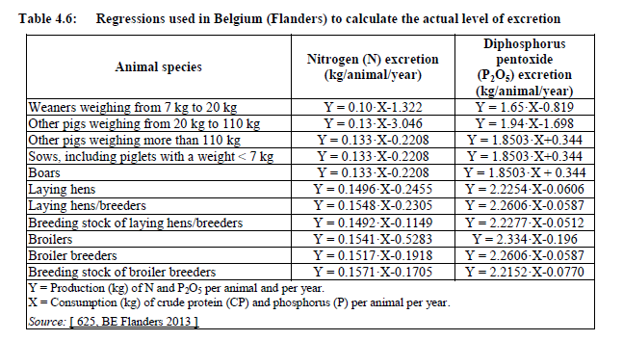
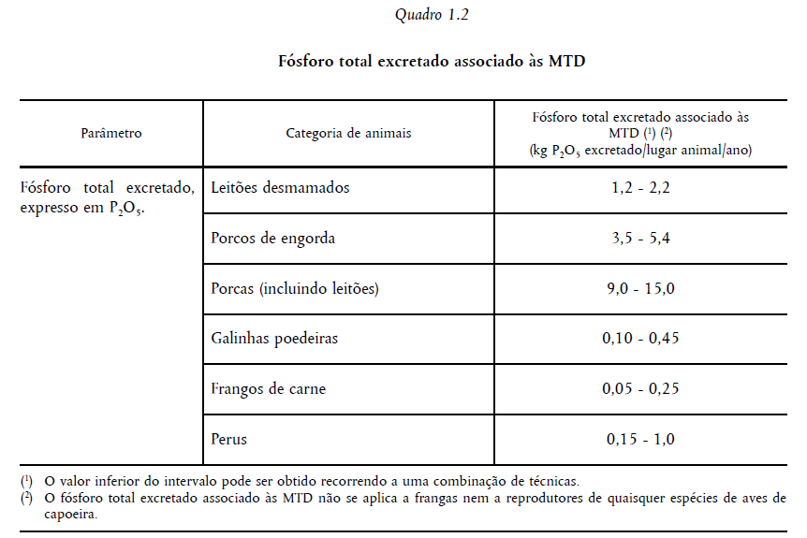
MTD24. | Cálculo de Azoto total e fósforo Total excretado

 | Dados da exploração: | Aviário da Quinta da Fonte da Arcada
 | Espécie |  | galinhas reprodutoras
 | Capacidade licenciada (nº de lugares de animais) |  | 103066 | aves
 | Capacidade efetivada |  | 103066 | aves
 | Quantidade de estrume produzido (PGEP) |  | 420 | ton

 |  | Analise estrume |  | Produção estrume prevista | Total excretado | VEA
 |  | %/kg |  | kg/ano | kg/ano/lugar animal
 | Azoto Total (N) | 1.1 |  | 420,000.00 | 0.045 | n.a.
 | Fósforo Total (P) | 0.7 |  | 420,000.00 | 0.029 | n.a.

MTD25
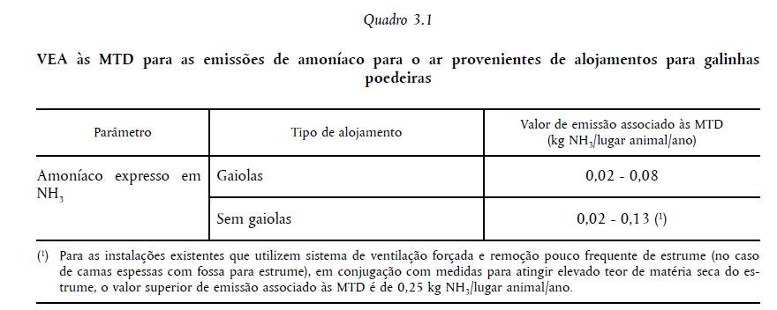
MTD25. | Cálculo das emisões de Amoníaco

 | Dados da exploração: | Aviário da Quinta da Fonte da Arcada
 | Espécie |  | galinhas reprodutoras
 | Capacidade licenciada (nº de lugares de animais) |  | 103066 | aves
 | Capacidade efetivada |  | 103066 | aves
 | NH3 total (PRTR) |  | 22612 | kg/ano

 |  | Poluentes | Emissões AUP | Reduções |  |  | Emissões finais | NH3 | VEA
 |  |  | NH3 | 1 | 2 | 3 | NH3 | kg/l.a./Ano | kg/l.a./Ano
Instalação | CEF | Método | UNECE/ EMEP | Ponderação interna | Ponderação interna | Ponderação interna | Cálculo | BREF IRPP | BREF IRPP
Aviário dos Quatro Ventos | 103,066 | Total Kg/ano | 22,612 | 10.0% | 60.0% | 10.0% | 4,522.40 | 0.04 | 0,02 - 0,13

Obs:
1 - Gestão nutricional com dieta adequada à idade e estágio produtivo, enriquecida com amoniácidos (lisina e metionina) e fitase - redução de 10%.
2 - Alojamento de aves no solo, com recolha de estrume no final de cada ciclo produtivo (1 ciclo/ano) - redução de 60%.
3 - Ventilação forçada nos topos dos pavilhões, mantendo baixos teores de humidade e degradação dos dejetos enquanto estão no pavilhão - redução de 10%.
BIB:
BREF IRPP. Decisão de Execução (UE) 2017/302 da Comissão de 15 de fevereiro de 2017 .
Framework Code for Good Agricultural Practice for Reducing Ammonia Emissions (baseado no ECE/EB.AIR/129). CE, 2015.

